H3
H3 规格参数
 | 规格类型 | 规格参数 | 备注
外观尺寸 | 外观形态 | 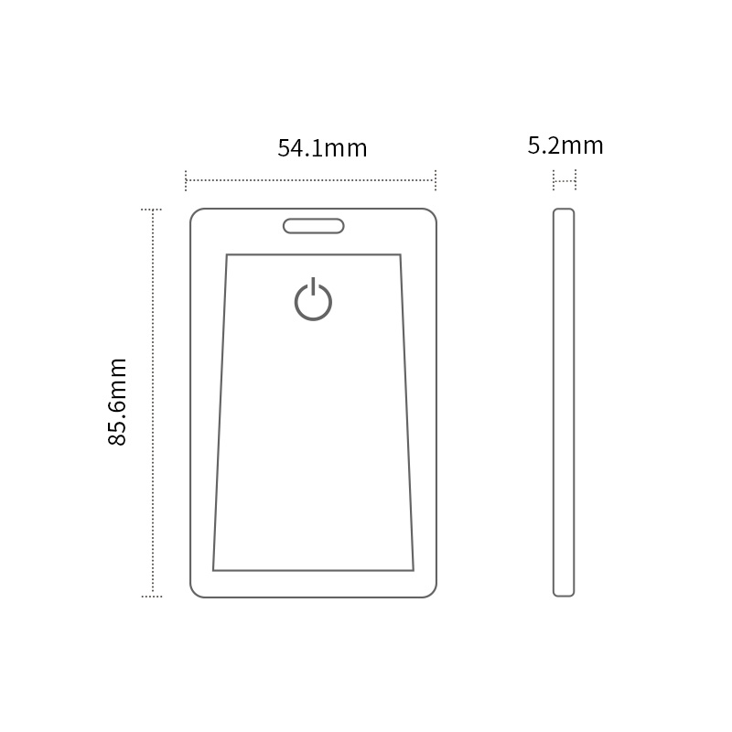
 | 产品尺寸 | 85.6mm x 54.1mm x 5.2mm
 | 产品重量 | 20g（含电池）
 | 产品材质 | ABS
 | 产品颜色 | 白色
硬件规格 | 芯片型号 | Nordic nRF52系列芯片
 | 蓝牙版本 | Bluetooth 4.2（从设备）2.4GHz
 | 按键 | 外置机械按键
 | 传感器 | 三轴加速度传感器（可选） 13.56Mhz MIFARE RFID (可选)
 | LED | 单色 红色LED（红绿蓝三色灯可选）
 | 最大广播距离* | 150米
结构性能 | 防水等级 | IP67
 | 阻燃等级 | UL94 V0
 | 工作温度 | -20°C / + 60°C
 | 储存温度 | -20°C / + 70°C (不含电池) 10°C / + 25°C (含电池)
 | 湿度 | 0% ~ 95% (无凝结)
安装方式 | 挂绳 | 支持
 | 双面胶 | 支持
电池 | 电池型号 | CP224147 锂锰软性电池
 | 电池容量 | 800mAh
 | 可更换电池 | 不支持
 | 可充电 | 不支持
 | 标准待机功耗* | 15.6uA
 | 使用寿命 | 5年
适用场景 | 人员定位 | 支持
 | 资产管理 | 支持
 | SOS告警 | 支持
 | 室内导航 | 支持
 | 门禁管控 | 支持

H5
H5 规格参数
 | 规格类型 | 规格参数 | 备注
外观尺寸 | 外观形态 | 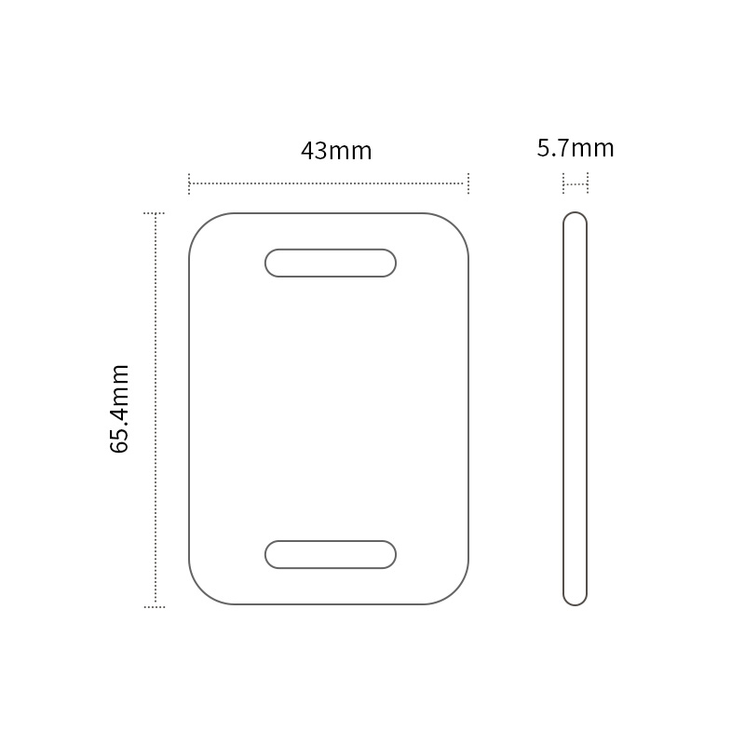
 | 产品尺寸 | 65.4mm x 43.0mm x 5.7mm
 | 产品重量 | 17.8g（含电池）
 | 产品材质 | ABS
 | 产品颜色 | 白色
硬件规格 | 芯片型号 | Nordic nRF52系列芯片
 | 蓝牙版本 | Bluetooth 4.2（从设备）2.4GHz
 | 按键 | 外置机械按键
 | 传感器 | 三轴加速度传感器（可选） 13.56Mhz MIFARE RFID (可选)
 | LED | 单色 红色LED（红绿蓝三色灯可选）
 | 最大广播距离* | 150米
结构性能 | 防水等级 | IP66
 | 阻燃等级 | UL94 V0
 | 工作温度 | -20°C / + 60°C
 | 储存温度 | -20°C / + 70°C (不含电池) 10°C / + 25°C (含电池)
 | 湿度 | 0% ~ 95% (无凝结)
安装方式 | 挂绳 | 支持
 | 双面胶 | 支持
电池 | 电池型号 | CR3032 纽扣电池
 | 电池容量 | 550mAh
 | 可更换电池 | 支持
 | 可充电 | 不支持
 | 标准待机功耗* | 15.6uA
 | 使用寿命 | 3年
适用场景 | 人员定位 | 支持
 | 资产管理 | 支持
 | SOS告警 | 支持
 | 室内导航 | 支持
 | 门禁管控 | 支持

